Capture Testcase
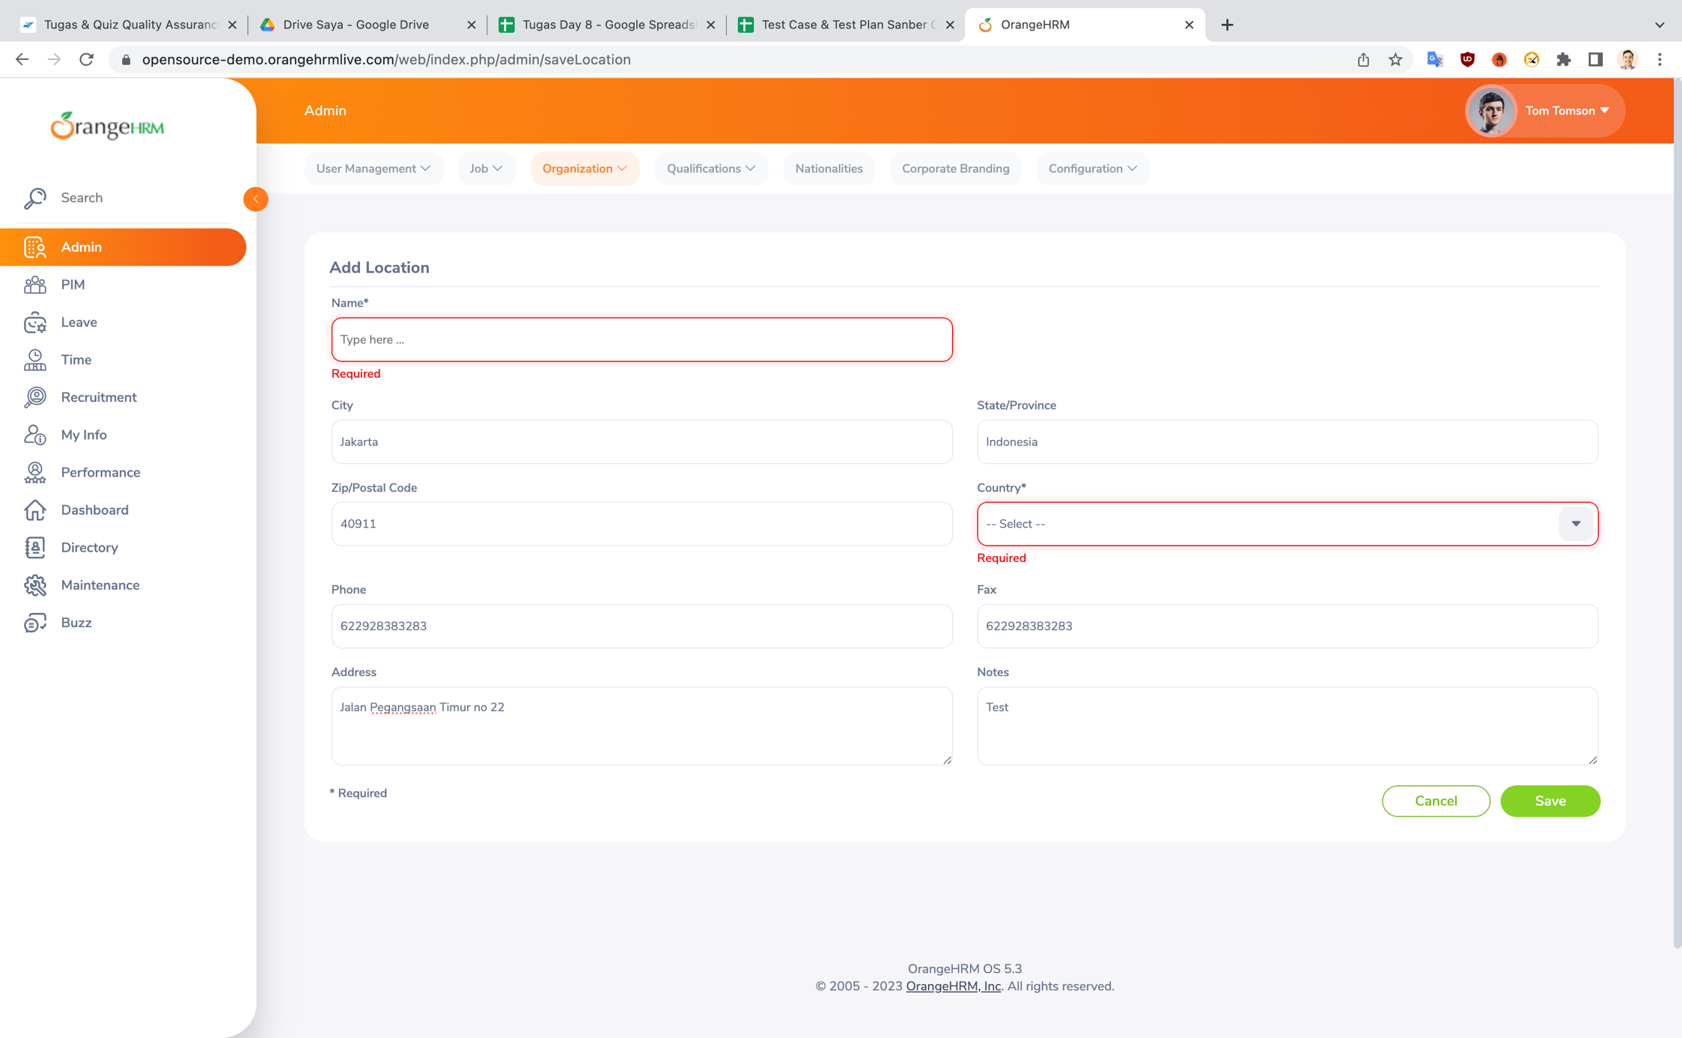
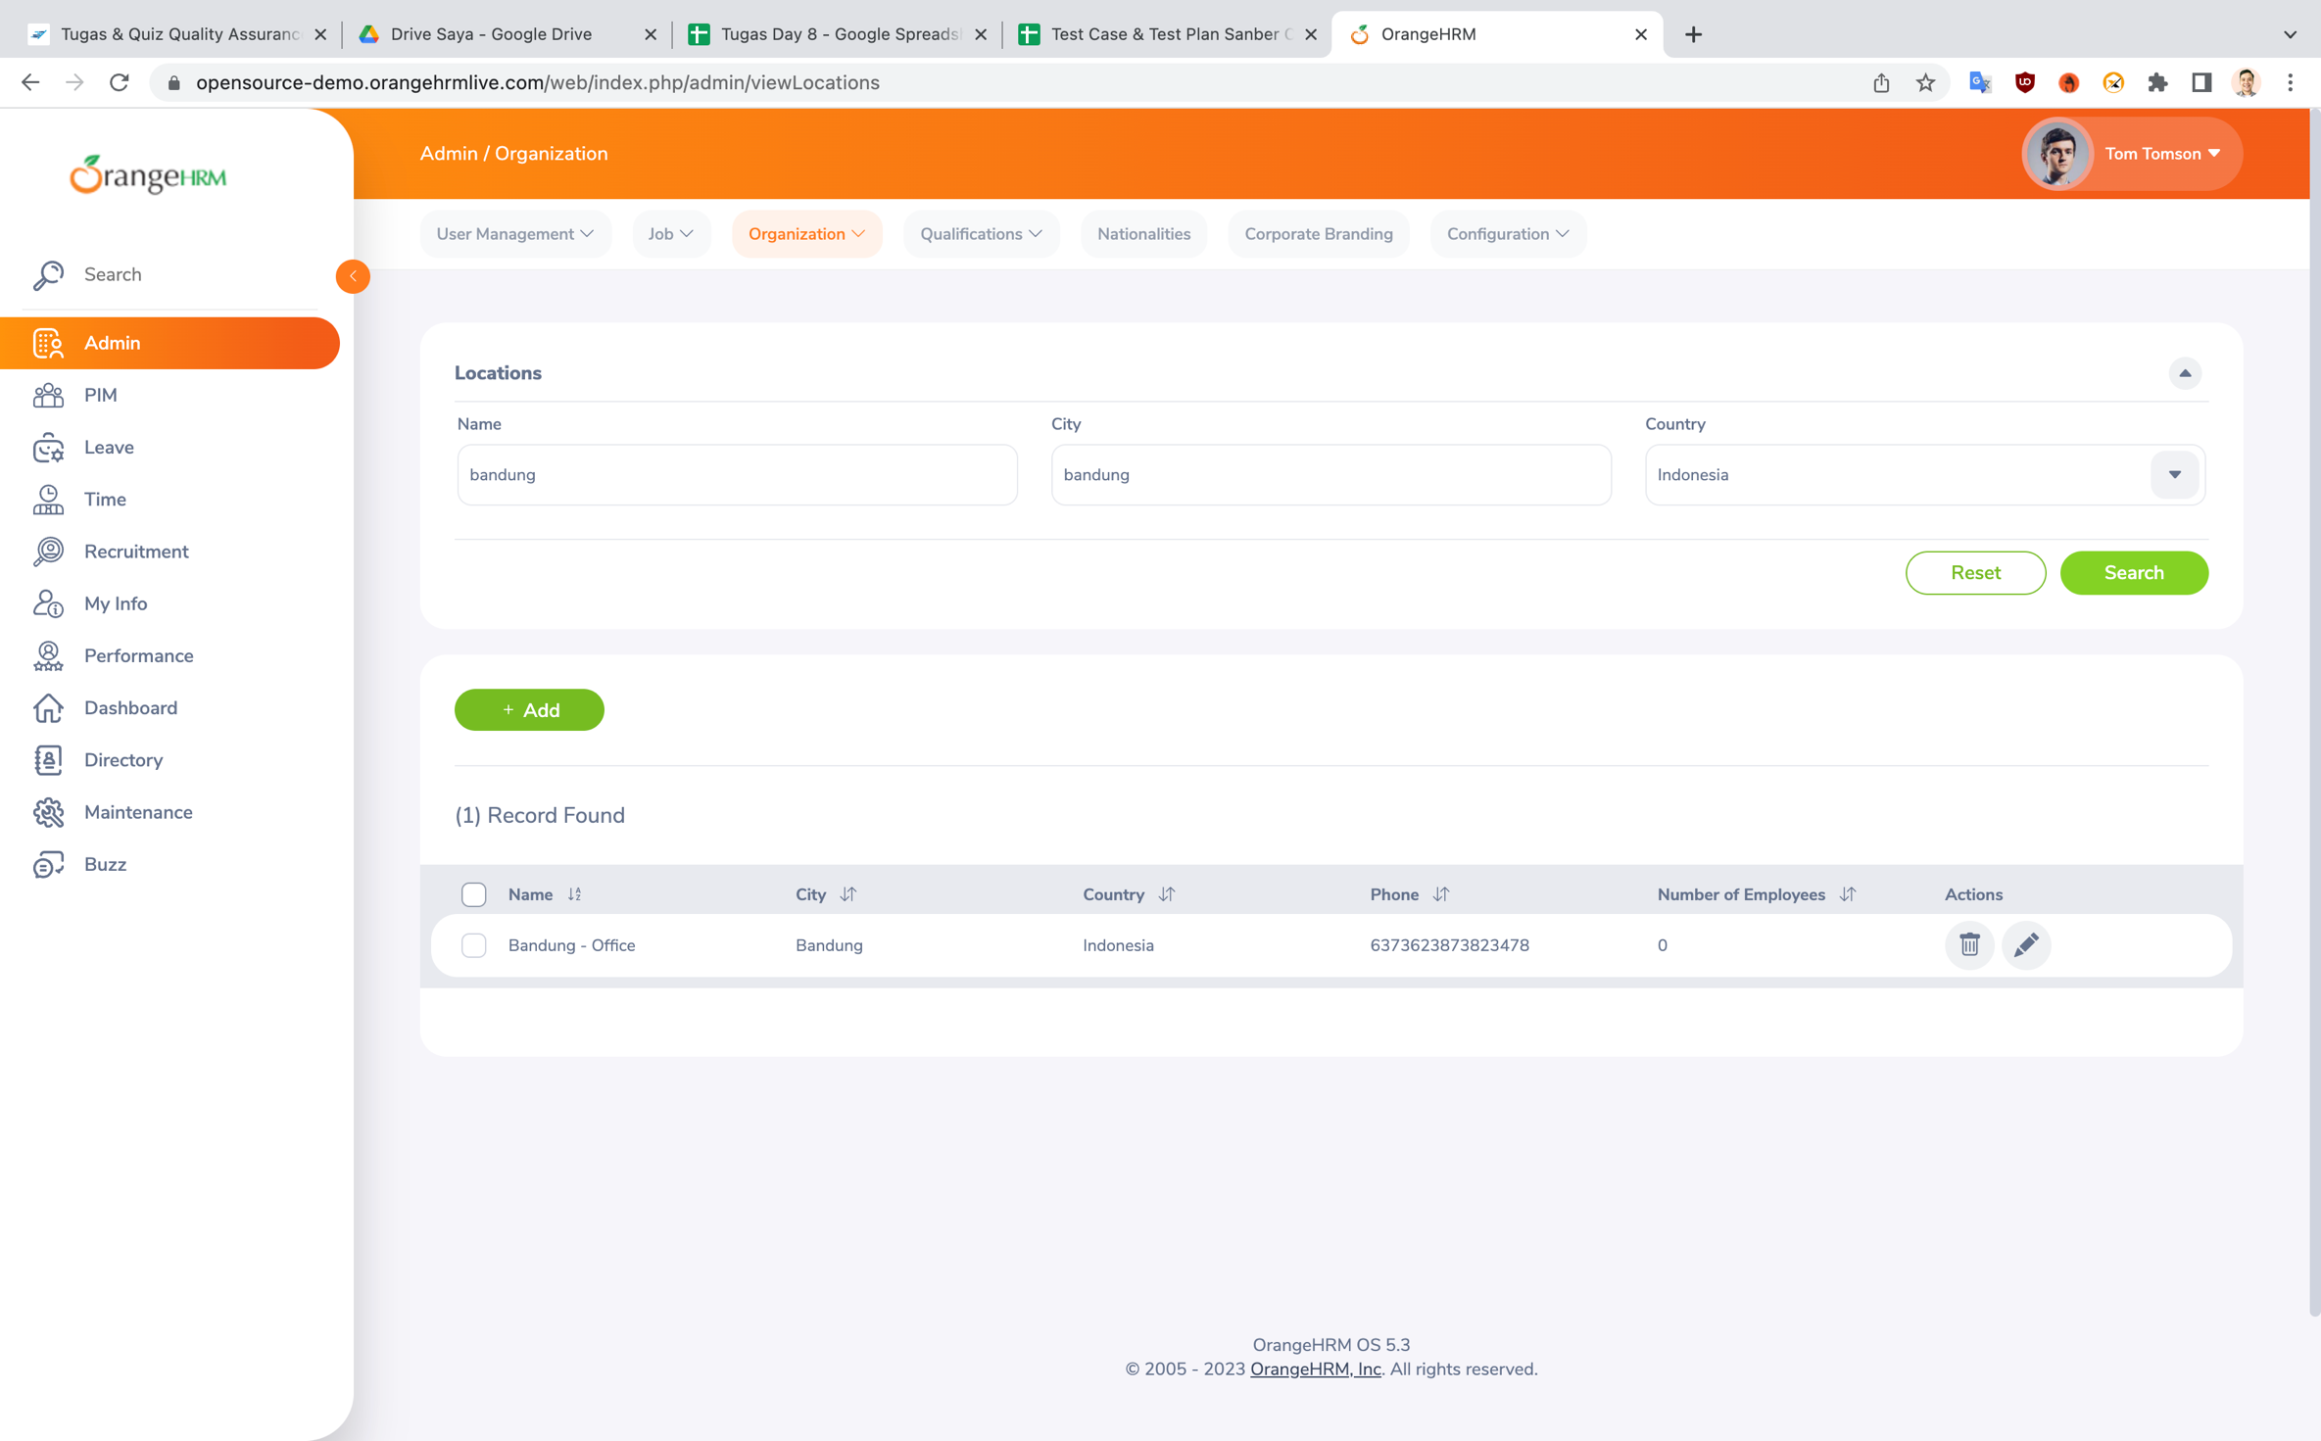
No | Deskripsi | Capture
1 | Menampilkan list Organization- Location

2 | Melakukan add organization -location dengan mengosongkan mandatory field

